Sheet1
序号 | 产品名称 | 品牌 | 型号 | 产品参数 | 单位 | 数量 | 单价 | 总价 | 示意图
1 | 钢制讲台 |  |  | 1、尺寸：长宽高1200mm×780mm×1015mm 2、材料：用冷轧钢板制作而成，钢材厚度1.2mm；台面采用钢制木纹桌面，木质扶手板材采用实木环保材料 3、台面左侧留有电脑触摸显示器孔位，显示器固定倾角为23-30度，右侧备用鼠标线孔；显示器右侧留有1中控液晶屏位置，倾斜角度安装，金属底座；讲台左右两边安装实木扶手，颜色与桌面一致 4、讲台正面：上柜体左侧设有键盘抽屉，右侧独立文件抽屉盒，使用优质导轨，装锁；下柜体设有柜门（须带锁）和电脑主机开机孔，下部设有一排散热孔，底部中间设有进线孔。 5、讲台背面：左右两侧均设有散热孔；下柜体设有柜门（须带锁），柜门上设有散热孔； 6、讲台两侧：上柜体左右两侧面均设有散热孔，右侧装有抽屉；下柜体左右两侧面均设有散热孔和进线孔 7、讲台周边圆弧过渡，无尖锐处，最大限度防止对师生的伤害，整个讲台安全、美观。整个讲台的使用和维护使用一把钥匙。 8、上台体前端有凸出造型，凸出部分顶面以及前端覆盖装饰板；下柜体底部100mm用于布线，其余部分用于放置设备，其中左侧用于放置电脑主机，中右侧配机架式结构，标配2层可自由调节的隔板，用于放置中控、功放等设备。 9、工艺：钣金件表面经过除油、除锈、磷化、酸洗、喷塑而成，坚固耐用，具有防腐蚀性强、防盗、防潮、耐磨等。 | 张 | 4 |  |  | 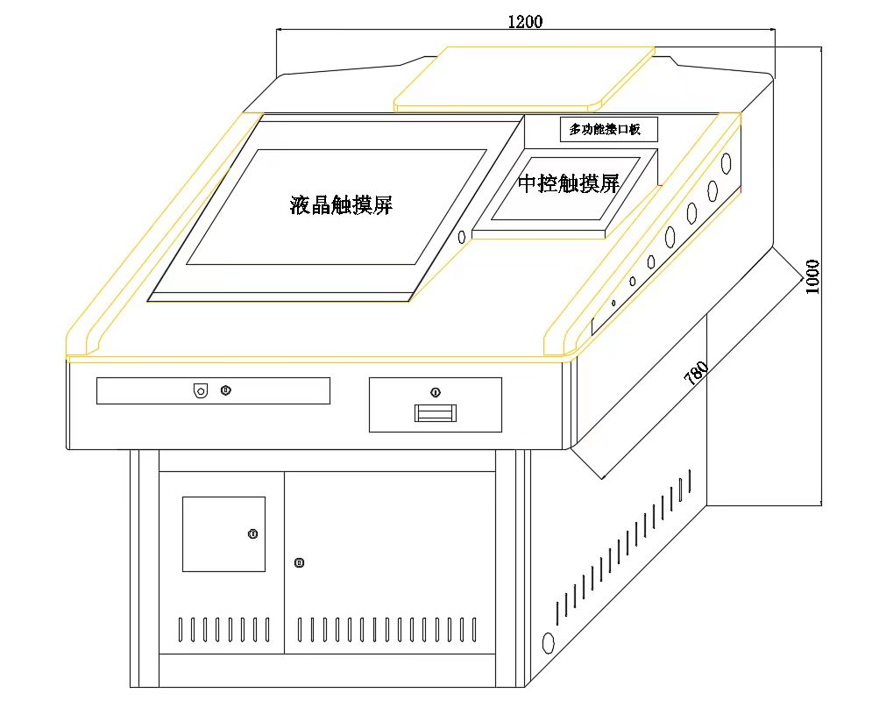
2 | 升降绿板 |  |  | 1、规格：6000mm*1850mm，高度根据幕布订制，结构：一侧镶嵌画框幕，另一侧配置上下推拉绿板。外包香槟色整体大框，保证与显示设备尺寸有效对接。升降板大框与包电子产品的大框采用T型件连接，外观一体化，美观更具层次感 2、书写面板：材质采用优质国产烤漆绿板，板面厚度≥0.3mm，整板无拼接；颜色：绿色，表面附有透明保护膜；硬度：涂层硬度≥6H；光泽度＜6%。无明显眩光，不反光，有效保护学生视力，板面使用寿命≥10年。 3、衬板：采用防潮、吸音高强度泡沫板，厚度≥22mm；环保型胶水，复合粘压机流水线生产，甲醛释放量符合国家规定。 4、背板：采用优质镀锌钢板或优质防锈亚光彩涂钢板，厚度≥0.2mm，整张板、无接缝。 5、覆板：采用环保型胶水，胶合牢固，不鼓包，不脱胶；书写板板体由复合粘压机流水线生产，一次成型，板体受压均匀。 6、边框：材质采香槟色铝合金或喷砂电泳白色，在灯光下无明显眩光，不反光，保护学生视力；表面氧化、磨砂涂层处理，无划伤，无色差，模具一次成型； 内边框规格下横框（拉手）≥40mm×25mm，封闭管状，内加助筋，增加有效书写面积，提高书写板挺度；外框规格左右竖框≥90mm×70mm，横框≥90mm×45mm，中间竖框与上下横框采用T型件连接，外竖框和轨道一体化设计，有效提高产品使用的安全性，可有效保护内置轨道，使轨道不会受到外力撞击而导致变形。 7、包角：采用抗疲劳ABS工程防爆塑料插角，模具一次成型，不得拼接 8、同步装置：黑板外轨道与外框一体化设计，模具一次成型；每块滑动书写板两侧上下均匀隐形安装4组（≥8个）滑轮；书写板上下升降不歪斜、前后不晃动。 9、链轮：固定于竖框内面，隐形安装；滑轮采用精密轴承、耐磨损的聚酯材料。 10、传动连接：采用摩托车链条，机械强度高；书写板上下运动时轻便自如、无噪音。 11、缓冲装置：每组升降黑板的上外框内面两侧需安装缓冲垫，数目≥4个，防止书写板边框与外框直接碰撞，有效降低噪音、保护书写板和运动系统。 11、安全性：保证使用者安全；书写板固定要考虑到墙体的特殊性，保证书写板安装牢固可靠； | 套 | 4 |  |  | 
3 | 液晶投影机 | EPSON | CB-FH52 | 主要部件参数: LCD 尺寸：0.61英寸 驱动模式：多晶硅TFT有源矩阵 像素数：2,073,600 dots (1920 x 1080) x 3 实际分辨率：1080P全高清 横纵比：16:9 刷新率：192Hz-240Hz 投影镜头 类型：手动光学变焦/手动聚焦 F-值：1.51-1.99 焦距：18.2mm-29.2mm 变焦比：1.0-1.6 灯泡*3 类型：230W UHE 寿命：5,500小时（亮度控制: 标准模式），12,000小时（亮度控制: ECO模式） 屏幕大小 (投影距离) ：30英寸-300英寸（0.87米-14.41米） 偏移量：10:0 亮度*1*2： 白色亮度：4,000流明（ISO标准） 色彩亮度：4,000流明（IDMS标准） 对比度*1*2 ：16,000:1 | 台 | 4 |  |  | 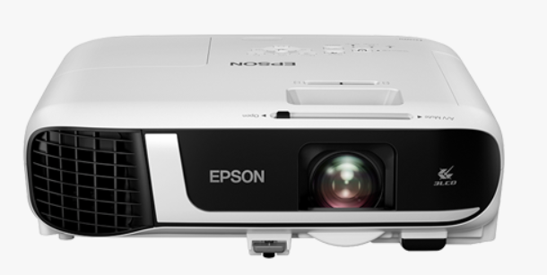
4 | 中央控制器 |  |  | 1.一体化结构设计。 2.电源输出具有延时断电功能。 3.内置常用投影机、液晶大屏控制码，不丢码。 4.串口和红外两种方式控制投影机。 5.前置笔记本HDMI、音频、话筒、网络、USB、220V电源输出等接口。 6.支持在线更新中控程序，方便以后功能升级和更改。 7.内置HDMI 3×1切换器，VGA 3×2切换器，音频3×1切换器，网络1×2分配器，USB 1×2分配器 8.支持1080P的HDMI或1080P的VGA信号传输 标准电源：~220V 电源输出插座：~220V/1000W 电源消耗最大：400W/600W/800W/900W | 台 | 4
5 | 画框幕 |  |  | 幕布尺寸 显示有效面2870mm*1620mm，含边框3000mm*1750mm | 块 | 4
6 | 音频处理器 |  |  | 1、系统集成音频处理和功率放大器，高度≤1U。 2、集成回声消除功能、噪声消除功能、混音处理功能于一体； 3、反馈抑制（AFC）：传声增益提升幅度≥9dB ； 4、自适应背景降噪（ANS）：信噪比提升 ≥18dB ； 5、自动增益控制（AGC）： -12dB - +12dB； 6、频率响应：20Hz-20kHz； 7、支持≥1路RJ45接口无线话筒输入，支持≥1路凤凰端话筒输入； 8、具备≥1路翻页笔输出接口，具备≥1路USB声卡输出；（要求提供实物图片予以证明） 9、具备≥4路音频输入接口，其中至少2路输入接口采用3.5mm接口；具备≥3路音频输出接口；（要求提供实物图片予以证明） 10、≥2个以太网接口，支持接入网络进行管控，配套平台支持远程声音控制、批量升级、音频参数调节配置、实时显示音量大小、运行日志统计及查看、故障统计等功能； 11、支持通过串口线连接中控，可实现对无线话筒的音量、电磁锁的解锁方式、电磁锁的开关进行控制； 12、功率放大器大输出功率：≥2*100W； 13、采用数字功放芯片组。 | 台 | 4
9 | 无线麦克风 |  |  | 1、采用UHF数字调制和无线抗干扰编码技术 2、采用低延时高保真数字音频压缩和传输技术，音频失真度<0.08%； 3、充电方式：支持直插式桌面充电器充电； 4、具有充电提醒及保护功能； 5、轻便便携，具有翻页功能； 6、收发频率： 470MHz - 510MHz 7、频率响应范围：20Hz-20KHz（±3dB）； 8、频率稳定度：±0.005%以内； 9、综合信噪比：>85dB ，综合失真：≤0.5%； 10、最长传输距离≥100米； | 只 | 4
11 | 音箱 |  |  | 1、频率响应：120Hz-20KHz（±3dB）。 2、额定阻抗：4-8Ω。 3、灵 敏 度：85-90dB。 4、匹配功率：15W-80W。 5、高音单元：1×1吋“丝膜高音”,低频单元：1×4.5吋。 6、接线端子：单线分音。 | 对 | 8
12 | 辅材 |  |  | 电源线，投影机吊架、音频线，线管、接线板等 | 批 | 4
13 | 安装费 |  |  | 所有设备线路安装、接线、调试 | 间 | 4
14 | 合计

